Puntos PAI oct 30 a nov 3 2017
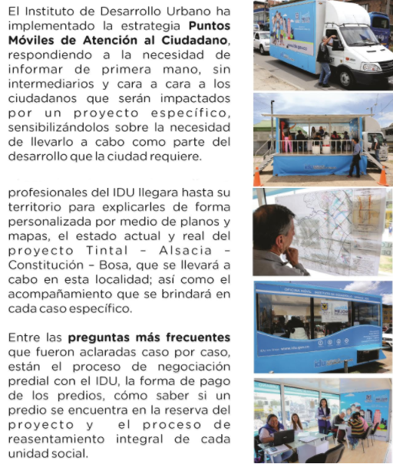
Puntos Móviles de Atención al Ciudadano - PAI
Instituto de Desarrollo Urbano - Dirección Técnica de Predios

FECHA | PUNTO PAI | PROYECTO | DIRECCIÓN DE UBICACIÓN
2017-10-30 | Oficina Móvil 1 | Tintal Alsacia | Diagonal 40 B sur 89 A 05
 | Oficina Móvil 2 | Bosa | Diagonal 59b sur 85 – 08 Junta de Acción Comunal Barrio La Florida 4 sector Bosa
 | Oficina Móvil 3 | Bosa | Carrera 87 BIS 59 C 20 sur MJ 1 - Junta de Acción Comunal Bosa nova
2017-10-31 | Oficina Móvil 1 | Bosa | Diagonal 59 B sur 85 – 08 Junta de Acción Comunal Barrio La Florida 4 sector Bosa
 | Oficina Móvil 2 | Bosa | Carrera 87 BIS 59 C 20 sur MJ 1 - Junta de Acción Comunal Bosa nova
 | Oficina Móvil 3 | Ampliación Troncal Caracas | Calle 51 Sur No. 7 - 35 - Alcaldia local de Tunjuelito
2017-11-01 | Oficina Móvil 1 | Carrera Séptima | Carrera 7 con calle 163
 | Oficina Móvil 2 | Tintal Alsacia | Diagonal 40 B sur 89 A 05
 | Oficina Móvil 3 | Bosa | Carrera 87 BIS 59 C 20 sur MJ 1 - Junta de Acción Comunal Bosa nova
2017-11-02 | Oficina Móvil 1 | San Antonio- Laureano Gomez | Carrera 9 calle 187 A
 | Oficina Móvil 2 | Bosa | Carrera 87 BIS 59 C 20 sur MJ 1 - Junta de Acción Comunal Bosa nova
 | Oficina Móvil 3 | Ampliación troncal caracas | Calle 51 Sur No. 7 - 35 - Alcaldia local de Tunjuelito
2017-11-03 | Oficina Móvil 1 | Carrera Séptima | Calle 60 entre carrera 7 y 8 - parque de los Hippies
 | Oficina Móvil 2 | Bosa | Diagonal 59 B sur 85 – 08 Junta de Acción Comunal Barrio La Florida 4 sector Bosa
 | Oficina Móvil 3 | Tintal Alsacia | Diagonal 40 B sur 89 A 05

